SE
Boletim Escolar Escola Viva
Boletim Escolar Escola Viva |  |  |  |  |  |  |  |  | Se Média Maior 7 então "APROVADO" SENÃO "REPROVADO"
Aluno | 1º Bim. | 2º Bim. | 3º Bim. | 4º Bim. | Média | Situação
Paula | 0 | 4.5 | 2.5 | 10
Maria | 3.5 | 8.5 | 10 | 5.5
Carlos | 6 | 9.5 | 2 | 7.5
Eduardo | 8.3 | 7.3 | 8 | 7.9
Jõao | 5.6 | 9.5 | 6 | 8.7
Ana | 8.9 | 3.3 | 4.5 | 5.9
Charles | 7.6 | 4.5 | 3.2 | 9.9
Rogerio | 9.6 | 8.3 | 5.5 | 4.6
Sandra | 10 | 9.4 | 9.7 | 7.5
Maior valor
Menor valor
Média

Supermercado Leve Tudo

Clientes | Código | Venda | Produto | Preço | Desconto | Valor Desconto | Preço Final
Leônidas | 1 |  | Freezer | R$ 3,250.00 |  |  |  | Venda: SE(Código=1;"ATACADO";SE(Código=2;"VAREJO"))
Flauber | 2 |  | Computador | R$ 1,980.00 |  |  |  | Desconto: SE(Códigol=1;"10%";SE(Código=2;"5%"))
Gledson | 2 |  | Impressora | R$ 1,250.00 |  |  |  | Valor Desconto: Preço*Desconto
Arlindo | 2 |  | Notebook | R$ 2,650.00 |  |  |  | Preço Final: Preço - Valor Desconto
Jussier | 1 |  | Lavadora | R$ 1,990.00
Supermercado Leve Tudo
Laura | 2 |  | Forno | R$ 2,650.00
Vanda | 1 |  | Câmera | R$ 750.00
Helena | 1 |  | Filmadora | R$ 1,890.00
Damares | 1 |  | Estufa | R$ 1,100.00
Fernando | 1 |  | Monitor | R$ 1,050.00

Total de Vendas
ATACADO |  |  | Atacado : SOMASE(Selecione Colula de Código;1; Selecione Coluna de preço Final)
VAREJO |  |  | Varejo: SOMASE(Selecione Colula de Código;2; Selecione Coluna de preço Final)
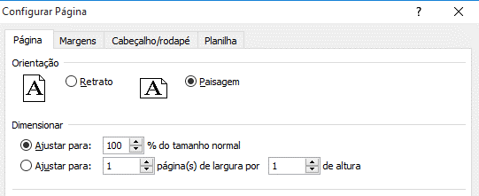

ATENÇÃO: CTRL + P

 |  |  |  |  |  |  |  |  | Digite o link para responter as perguntas:
 |  |  |  |  |  |  |  |  | https://forms.gle/zRticGfAnkhnCqTq7
 |  |  |  |  |  |  |  |  | Obs: digite letras minúsculas e maisúsculas

